Graphique 1.18
Valeur des successions reçues dans l’ensemble de la distribution du patrimoine
2015 ou dernière année disponible

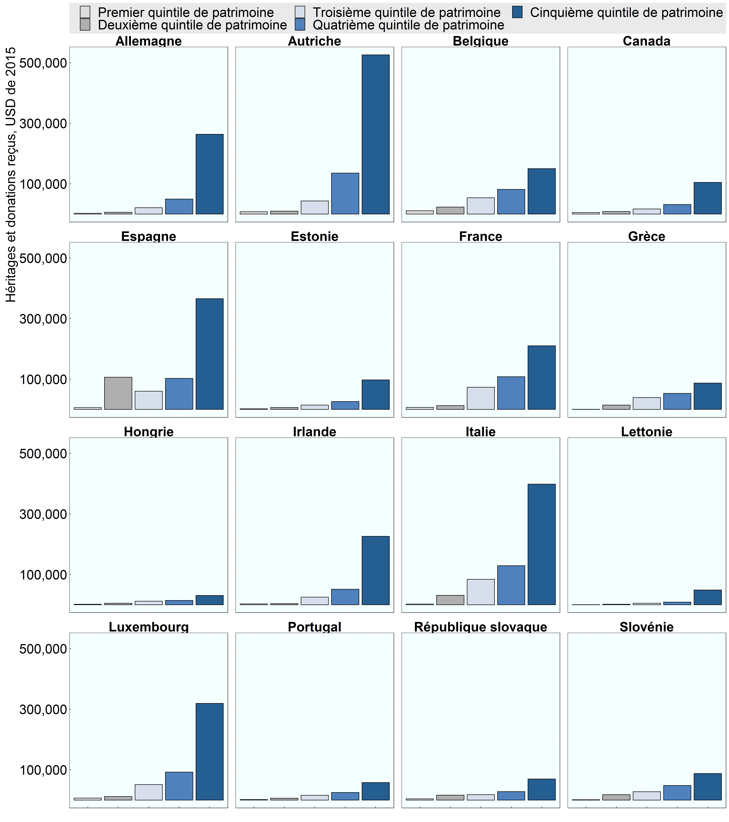

Note: Aucune donnée n'était disponible pour la Finlande et les Pays-Bas. Les chiffres concernant la Pologne ont été supprimés en raison de problèmes de données. La valeur des héritages et des donations passés a été convertie en valeur actualisée à l’aide d’un indicateur qui mesure l’évolution des prix des actifs entre l’année où a eu lieu la transmission et l’année de l’enquête : Valeur capitalisée (actualisée) des transmissions passées = Valeur au moment de la transmission × (Indice des prix de l’année présente ÷ Indice des prix de l’année de la transmission) Un indice des prix des actions a été établi à partir de la base de données des indicateurs macroéconomiques de l’OCDE pour les actifs financiers et un indice des prix des logements a été créé à partir de la base de données analytique de l’OCDE ou d’une source nationale comparable pour les actifs non financiers. Voir (Balestra et Tonkin, 2018) pour plus d’informations.
Source: Base de données de l’OCDE sur la distribution des richesses, oe.cd/wealth; Balestra et Tonkin, 2018.

Row Number | Pays | Group | Variable | Valeur
1 | Autriche | Premier quintile de patrimoine | Valeur moyenne des héritages et des donations | 7,731
2 | Autriche | Deuxième quintile de patrimoine | Valeur moyenne des héritages et des donations | 9,871
3 | Autriche | Troisième quintile de patrimoine | Valeur moyenne des héritages et des donations | 43,176
4 | Autriche | Quatrième quintile de patrimoine | Valeur moyenne des héritages et des donations | 135,461
5 | Autriche | Cinquième quintile de patrimoine | Valeur moyenne des héritages et des donations | 525,879
6 | Belgique | Premier quintile de patrimoine | Valeur moyenne des héritages et des donations | 11,052
7 | Belgique | Deuxième quintile de patrimoine | Valeur moyenne des héritages et des donations | 23,153
8 | Belgique | Troisième quintile de patrimoine | Valeur moyenne des héritages et des donations | 53,908
9 | Belgique | Quatrième quintile de patrimoine | Valeur moyenne des héritages et des donations | 81,677
10 | Belgique | Cinquième quintile de patrimoine | Valeur moyenne des héritages et des donations | 150,279
11 | Canada | Premier quintile de patrimoine | Valeur moyenne des héritages et des donations | 4,941
12 | Canada | Deuxième quintile de patrimoine | Valeur moyenne des héritages et des donations | 8,343
13 | Canada | Troisième quintile de patrimoine | Valeur moyenne des héritages et des donations | 16,848
14 | Canada | Quatrième quintile de patrimoine | Valeur moyenne des héritages et des donations | 31,753
15 | Canada | Cinquième quintile de patrimoine | Valeur moyenne des héritages et des donations | 104,574
16 | Estonie | Premier quintile de patrimoine | Valeur moyenne des héritages et des donations | 2,194
17 | Estonie | Deuxième quintile de patrimoine | Valeur moyenne des héritages et des donations | 6,361
18 | Estonie | Troisième quintile de patrimoine | Valeur moyenne des héritages et des donations | 14,459
19 | Estonie | Quatrième quintile de patrimoine | Valeur moyenne des héritages et des donations | 25,852
20 | Estonie | Cinquième quintile de patrimoine | Valeur moyenne des héritages et des donations | 97,330
21 | France | Premier quintile de patrimoine | Valeur moyenne des héritages et des donations | 6,700
22 | France | Deuxième quintile de patrimoine | Valeur moyenne des héritages et des donations | 12,621
23 | France | Troisième quintile de patrimoine | Valeur moyenne des héritages et des donations | 73,268
24 | France | Quatrième quintile de patrimoine | Valeur moyenne des héritages et des donations | 107,894
25 | France | Cinquième quintile de patrimoine | Valeur moyenne des héritages et des donations | 210,005
26 | Allemagne | Premier quintile de patrimoine | Valeur moyenne des héritages et des donations | 2,678
27 | Allemagne | Deuxième quintile de patrimoine | Valeur moyenne des héritages et des donations | 6,012
28 | Allemagne | Troisième quintile de patrimoine | Valeur moyenne des héritages et des donations | 21,130
29 | Allemagne | Quatrième quintile de patrimoine | Valeur moyenne des héritages et des donations | 49,600
30 | Allemagne | Cinquième quintile de patrimoine | Valeur moyenne des héritages et des donations | 263,658
31 | Grèce | Premier quintile de patrimoine | Valeur moyenne des héritages et des donations | 459
32 | Grèce | Deuxième quintile de patrimoine | Valeur moyenne des héritages et des donations | 14,168
33 | Grèce | Troisième quintile de patrimoine | Valeur moyenne des héritages et des donations | 39,038
34 | Grèce | Quatrième quintile de patrimoine | Valeur moyenne des héritages et des donations | 52,716
35 | Grèce | Cinquième quintile de patrimoine | Valeur moyenne des héritages et des donations | 86,926
36 | Hongrie | Premier quintile de patrimoine | Valeur moyenne des héritages et des donations | 1,734
37 | Hongrie | Deuxième quintile de patrimoine | Valeur moyenne des héritages et des donations | 4,776
38 | Hongrie | Troisième quintile de patrimoine | Valeur moyenne des héritages et des donations | 11,493
39 | Hongrie | Quatrième quintile de patrimoine | Valeur moyenne des héritages et des donations | 14,291
40 | Hongrie | Cinquième quintile de patrimoine | Valeur moyenne des héritages et des donations | 30,441
41 | Irlande | Premier quintile de patrimoine | Valeur moyenne des héritages et des donations | 2,859
42 | Irlande | Deuxième quintile de patrimoine | Valeur moyenne des héritages et des donations | 3,718
43 | Irlande | Troisième quintile de patrimoine | Valeur moyenne des héritages et des donations | 25,071
44 | Irlande | Quatrième quintile de patrimoine | Valeur moyenne des héritages et des donations | 51,324
45 | Irlande | Cinquième quintile de patrimoine | Valeur moyenne des héritages et des donations | 226,054
46 | Italie | Premier quintile de patrimoine | Valeur moyenne des héritages et des donations | 2,591
47 | Italie | Deuxième quintile de patrimoine | Valeur moyenne des héritages et des donations | 30,942
48 | Italie | Troisième quintile de patrimoine | Valeur moyenne des héritages et des donations | 83,839
49 | Italie | Quatrième quintile de patrimoine | Valeur moyenne des héritages et des donations | 128,873
50 | Italie | Cinquième quintile de patrimoine | Valeur moyenne des héritages et des donations | 398,393
51 | Lettonie | Premier quintile de patrimoine | Valeur moyenne des héritages et des donations | 295
52 | Lettonie | Deuxième quintile de patrimoine | Valeur moyenne des héritages et des donations | 1,502
53 | Lettonie | Troisième quintile de patrimoine | Valeur moyenne des héritages et des donations | 5,058
54 | Lettonie | Quatrième quintile de patrimoine | Valeur moyenne des héritages et des donations | 8,919
55 | Lettonie | Cinquième quintile de patrimoine | Valeur moyenne des héritages et des donations | 48,628
56 | Luxembourg | Premier quintile de patrimoine | Valeur moyenne des héritages et des donations | 6,499
57 | Luxembourg | Deuxième quintile de patrimoine | Valeur moyenne des héritages et des donations | 11,643
58 | Luxembourg | Troisième quintile de patrimoine | Valeur moyenne des héritages et des donations | 51,125
59 | Luxembourg | Quatrième quintile de patrimoine | Valeur moyenne des héritages et des donations | 92,278
60 | Luxembourg | Cinquième quintile de patrimoine | Valeur moyenne des héritages et des donations | 318,914
61 | Portugal | Premier quintile de patrimoine | Valeur moyenne des héritages et des donations | 1,978
62 | Portugal | Deuxième quintile de patrimoine | Valeur moyenne des héritages et des donations | 6,233
63 | Portugal | Troisième quintile de patrimoine | Valeur moyenne des héritages et des donations | 15,670
64 | Portugal | Quatrième quintile de patrimoine | Valeur moyenne des héritages et des donations | 25,094
65 | Portugal | Cinquième quintile de patrimoine | Valeur moyenne des héritages et des donations | 57,908
66 | République slovaque | Premier quintile de patrimoine | Valeur moyenne des héritages et des donations | 4,009
67 | République slovaque | Deuxième quintile de patrimoine | Valeur moyenne des héritages et des donations | 15,984
68 | République slovaque | Troisième quintile de patrimoine | Valeur moyenne des héritages et des donations | 17,691
69 | République slovaque | Quatrième quintile de patrimoine | Valeur moyenne des héritages et des donations | 27,936
70 | République slovaque | Cinquième quintile de patrimoine | Valeur moyenne des héritages et des donations | 69,514
71 | Slovénie | Premier quintile de patrimoine | Valeur moyenne des héritages et des donations | 894
72 | Slovénie | Deuxième quintile de patrimoine | Valeur moyenne des héritages et des donations | 17,982
73 | Slovénie | Troisième quintile de patrimoine | Valeur moyenne des héritages et des donations | 27,537
74 | Slovénie | Quatrième quintile de patrimoine | Valeur moyenne des héritages et des donations | 48,164
75 | Slovénie | Cinquième quintile de patrimoine | Valeur moyenne des héritages et des donations | 87,683
76 | Espagne | Premier quintile de patrimoine | Valeur moyenne des héritages et des donations | 6,055
77 | Espagne | Deuxième quintile de patrimoine | Valeur moyenne des héritages et des donations | 106,476
78 | Espagne | Troisième quintile de patrimoine | Valeur moyenne des héritages et des donations | 59,881
79 | Espagne | Quatrième quintile de patrimoine | Valeur moyenne des héritages et des donations | 102,467
80 | Espagne | Cinquième quintile de patrimoine | Valeur moyenne des héritages et des donations | 365,622

